Tabele zbiorcze
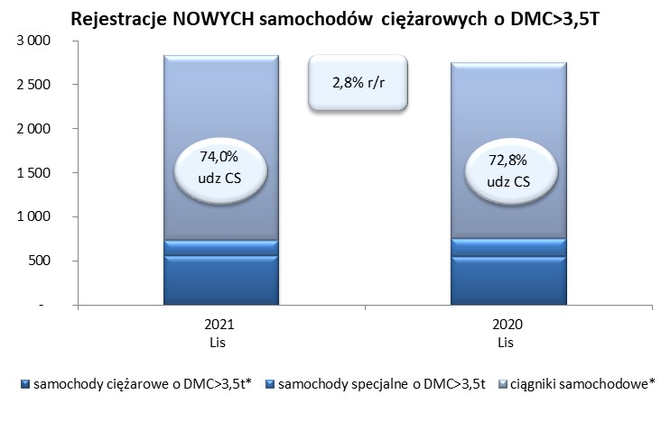
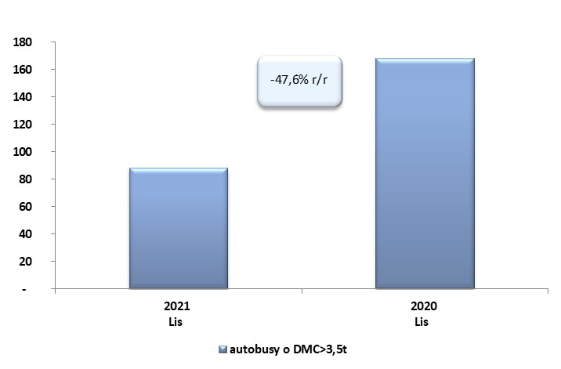
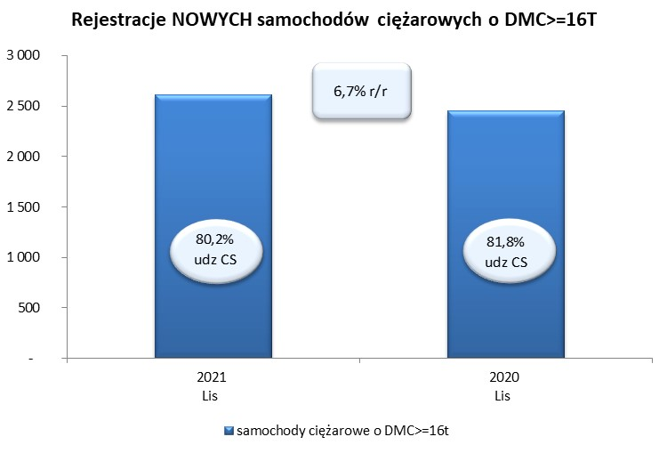
 |  |  |  |  |  | 03/12/2021
PZPM na podstawie danych CEP |  |  |  |  |  | sztuki
PIERWSZE REJESTRACJE NOWYCH POJAZDÓW UŻYTKOWYCH O DMC>3,5T
 | 2021 Lis | 2020 Lis | % zmiana r/r | 2021 Sty - Lis | 2020 Sty - Lis | % zmiana r/r
SAMOCHODY CIĘŻAROWE - RAZEM | 2,831 | 2,755 | 2.8% | 29,007 | 18,364 | 58.0%
samochody ciężarowe o DMC>3,5t* | 562 | 547 | 2.7% | 5,961 | 4,412 | 35.1%
samochody specjalne o DMC>3,5t | 173 | 202 | -14.4% | 917 | 1,038 | -11.7%
ciągniki samochodowe* | 2,096 | 2,006 | 4.5% | 22,129 | 12,914 | 71.4%
AUTOBUSY - RAZEM | 88 | 168 | -47.6% | 1,215 | 1,343 | -9.5%
RAZEM POJAZDY UŻYTKOWE | 2,919 | 2,923 | -0.1% | 30,222 | 19,707 | 53.4%
*/ Nie uwzgledniono rejestracji własnych marek krajowych producentów

